cesta_basica
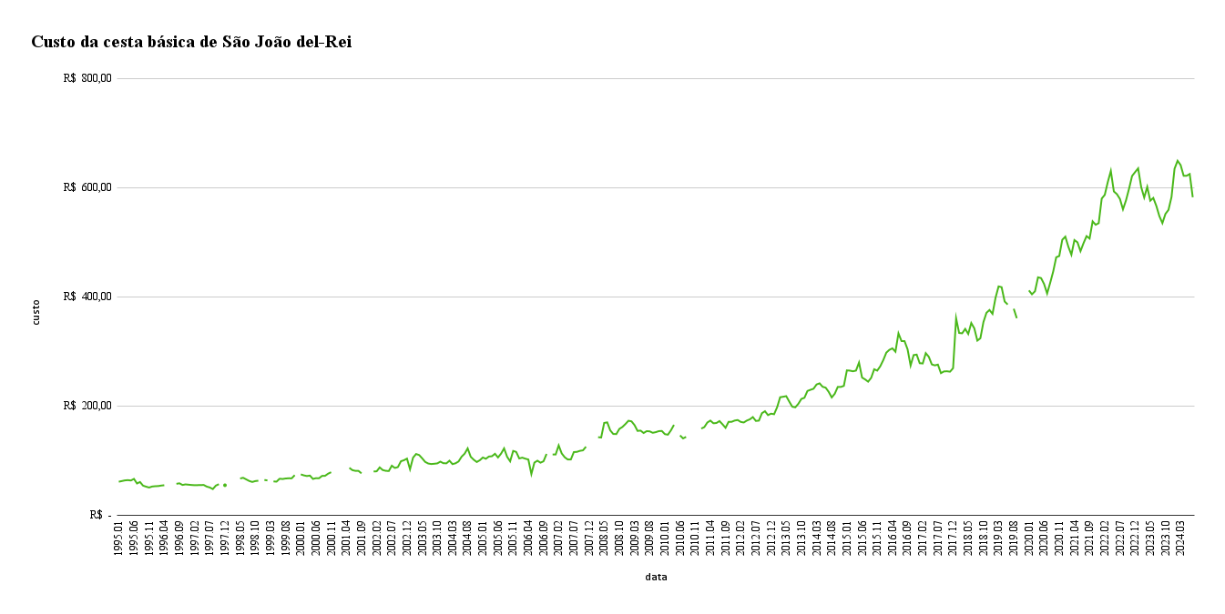
data | custo
1995-01-01 | R$ 61.11
1995-02-01 | R$ 62.33
1995-03-01 | R$ 63.55
1995-04-01 | R$ 64.06
1995-05-01 | R$ 63.37
1995-06-01 | R$ 66.31
1995-07-01 | R$ 57.94
1995-08-01 | R$ 60.59
1995-09-01 | R$ 53.91
1995-10-01 | R$ 52.06
1995-11-01 | R$ 50.45
1995-12-01 | R$ 52.32
1996-01-01 | R$ 52.91
1996-02-01 | R$ 53.14
1996-03-01 | R$ 54.09
1996-04-01 | R$ 54.68
1996-05-01
1996-06-01
1996-07-01
1996-08-01 | R$ 57.27
1996-09-01 | R$ 58.26
1996-10-01 | R$ 55.17
1996-11-01 | R$ 56.25
1996-12-01 | R$ 55.67
1997-01-01 | R$ 55.13
1997-02-01 | R$ 54.76
1997-03-01 | R$ 54.88
1997-04-01 | R$ 55.03
1997-05-01 | R$ 55.16
1997-06-01 | R$ 52.18
1997-07-01 | R$ 50.57
1997-08-01 | R$ 47.64
1997-09-01 | R$ 54.04
1997-10-01 | R$ 56.58
1997-11-01
1997-12-01 | R$ 54.67
1998-01-01
1998-02-01
1998-03-01
1998-04-01
1998-05-01 | R$ 67.05
1998-06-01 | R$ 68.35
1998-07-01 | R$ 65.40
1998-08-01 | R$ 62.48
1998-09-01 | R$ 60.66
1998-10-01 | R$ 62.30
1998-11-01 | R$ 62.97
1998-12-01
1999-01-01 | R$ 64.32
1999-02-01 | R$ 63.50
1999-03-01
1999-04-01 | R$ 61.73
1999-05-01 | R$ 61.20
1999-06-01 | R$ 66.61
1999-07-01 | R$ 66.10
1999-08-01 | R$ 67.03
1999-09-01 | R$ 67.42
1999-10-01 | R$ 67.36
1999-11-01 | R$ 73.17
1999-12-01
2000-01-01 | R$ 74.59
2000-02-01 | R$ 72.75
2000-03-01 | R$ 71.53
2000-04-01 | R$ 72.34
2000-05-01 | R$ 66.24
2000-06-01 | R$ 67.63
2000-07-01 | R$ 67.42
2000-08-01 | R$ 71.78
2000-09-01 | R$ 71.92
2000-10-01 | R$ 75.87
2000-11-01 | R$ 78.53
2000-12-01
2001-01-01
2001-02-01
2001-03-01
2001-04-01
2001-05-01 | R$ 86.59
2001-06-01 | R$ 82.35
2001-07-01 | R$ 81.04
2001-08-01 | R$ 81.01
2001-09-01 | R$ 76.48
2001-10-01
2001-11-01
2001-12-01
2002-01-01 | R$ 80.05
2002-02-01 | R$ 80.12
2002-03-01 | R$ 87.35
2002-04-01 | R$ 82.50
2002-05-01 | R$ 81.10
2002-06-01 | R$ 80.74
2002-07-01 | R$ 90.46
2002-08-01 | R$ 86.30
2002-09-01 | R$ 87.91
2002-10-01 | R$ 98.66
2002-11-01 | R$ 100.51
2002-12-01 | R$ 103.47
2003-01-01 | R$ 83.91
2003-02-01 | R$ 105.25
2003-03-01 | R$ 111.89
2003-04-01 | R$ 110.03
2003-05-01 | R$ 104.03
2003-06-01 | R$ 97.41
2003-07-01 | R$ 94.50
2003-08-01 | R$ 93.54
2003-09-01 | R$ 94.06
2003-10-01 | R$ 94.71
2003-11-01 | R$ 97.91
2003-12-01 | R$ 95.00
2004-01-01 | R$ 94.84
2004-02-01 | R$ 99.64
2004-03-01 | R$ 93.36
2004-04-01 | R$ 94.92
2004-05-01 | R$ 98.25
2004-06-01 | R$ 106.96
2004-07-01 | R$ 112.50
2004-08-01 | R$ 122.20
2004-09-01 | R$ 106.83
2004-10-01 | R$ 101.40
2004-11-01 | R$ 97.25
2004-12-01 | R$ 100.45
2005-01-01 | R$ 105.47
2005-02-01 | R$ 103.15
2005-03-01 | R$ 107.28
2005-04-01 | R$ 107.81
2005-05-01 | R$ 112.31
2005-06-01 | R$ 105.57
2005-07-01 | R$ 112.50
2005-08-01 | R$ 122.20
2005-09-01 | R$ 106.83
2005-10-01 | R$ 98.52
2005-11-01 | R$ 117.53
2005-12-01 | R$ 115.73
2006-01-01 | R$ 103.76
2006-02-01 | R$ 105.21
2006-03-01 | R$ 103.34
2006-04-01 | R$ 101.82
2006-05-01 | R$ 75.22
2006-06-01 | R$ 96.21
2006-07-01 | R$ 99.67
2006-08-01 | R$ 96.01
2006-09-01 | R$ 98.55
2006-10-01 | R$ 112.01
2006-11-01
2006-12-01 | R$ 110.99
2007-01-01 | R$ 110.99
2007-02-01 | R$ 127.63
2007-03-01 | R$ 112.99
2007-04-01 | R$ 105.88
2007-05-01 | R$ 101.79
2007-06-01 | R$ 101.79
2007-07-01 | R$ 115.46
2007-08-01 | R$ 115.81
2007-09-01 | R$ 117.72
2007-10-01 | R$ 118.57
2007-11-01 | R$ 125.26
2007-12-01
2008-01-01
2008-02-01
2008-03-01 | R$ 142.77
2008-04-01 | R$ 142.11
2008-05-01 | R$ 168.83
2008-06-01 | R$ 169.87
2008-07-01 | R$ 155.20
2008-08-01 | R$ 148.51
2008-09-01 | R$ 148.42
2008-10-01 | R$ 157.89
2008-11-01 | R$ 161.41
2008-12-01 | R$ 166.82
2009-01-01 | R$ 172.82
2009-02-01 | R$ 171.76
2009-03-01 | R$ 164.86
2009-04-01 | R$ 154.22
2009-05-01 | R$ 154.79
2009-06-01 | R$ 150.38
2009-07-01 | R$ 153.77
2009-08-01 | R$ 153.40
2009-09-01 | R$ 150.76
2009-10-01 | R$ 151.93
2009-11-01 | R$ 153.79
2009-12-01 | R$ 154.17
2010-01-01 | R$ 148.29
2010-02-01 | R$ 147.31
2010-03-01 | R$ 155.25
2010-04-01 | R$ 165.27
2010-05-01
2010-06-01 | R$ 145.96
2010-07-01 | R$ 140.49
2010-08-01 | R$ 143.25
2010-09-01
2010-10-01
2010-11-01
2010-12-01
2011-01-01 | R$ 158.49
2011-02-01 | R$ 161.12
2011-03-01 | R$ 169.61
2011-04-01 | R$ 173.13
2011-05-01 | R$ 168.19
2011-06-01 | R$ 168.72
2011-07-01 | R$ 172.23
2011-08-01 | R$ 166.36
2011-09-01 | R$ 159.89
2011-10-01 | R$ 170.76
2011-11-01 | R$ 170.89
2011-12-01 | R$ 173.16
2012-01-01 | R$ 174.21
2012-02-01 | R$ 170.74
2012-03-01 | R$ 169.61
2012-04-01 | R$ 173.13
2012-05-01 | R$ 175.42
2012-06-01 | R$ 179.57
2012-07-01 | R$ 172.49
2012-08-01 | R$ 173.09
2012-09-01 | R$ 186.71
2012-10-01 | R$ 190.28
2012-11-01 | R$ 183.17
2012-12-01 | R$ 185.85
2013-01-01 | R$ 184.79
2013-02-01 | R$ 197.53
2013-03-01 | R$ 215.93
2013-04-01 | R$ 216.82
2013-05-01 | R$ 217.91
2013-06-01 | R$ 207.96
2013-07-01 | R$ 198.51
2013-08-01 | R$ 197.45
2013-09-01 | R$ 203.90
2013-10-01 | R$ 212.87
2013-11-01 | R$ 214.87
2013-12-01 | R$ 227.47
2014-01-01 | R$ 229.54
2014-02-01 | R$ 231.44
2014-03-01 | R$ 239.28
2014-04-01 | R$ 241.39
2014-05-01 | R$ 235.07
2014-06-01 | R$ 233.48
2014-07-01 | R$ 225.76
2014-08-01 | R$ 215.54
2014-09-01 | R$ 222.32
2014-10-01 | R$ 234.87
2014-11-01 | R$ 234.77
2014-12-01 | R$ 236.78
2015-01-01 | R$ 265.12
2015-02-01 | R$ 264.65
2015-03-01 | R$ 263.43
2015-04-01 | R$ 264.77
2015-05-01 | R$ 279.49
2015-06-01 | R$ 251.96
2015-07-01 | R$ 248.62
2015-08-01 | R$ 244.45
2015-09-01 | R$ 251.44
2015-10-01 | R$ 267.19
2015-11-01 | R$ 264.69
2015-12-01 | R$ 272.66
2016-01-01 | R$ 284.03
2016-02-01 | R$ 297.68
2016-03-01 | R$ 302.76
2016-04-01 | R$ 305.48
2016-05-01 | R$ 299.34
2016-06-01 | R$ 332.91
2016-07-01 | R$ 318.85
2016-08-01 | R$ 318.71
2016-09-01 | R$ 303.81
2016-10-01 | R$ 274.01
2016-11-01 | R$ 293.17
2016-12-01 | R$ 294.04
2017-01-01 | R$ 278.28
2017-02-01 | R$ 277.80
2017-03-01 | R$ 296.67
2017-04-01 | R$ 289.99
2017-05-01 | R$ 275.96
2017-06-01 | R$ 274.32
2017-07-01 | R$ 275.70
2017-08-01 | R$ 260.10
2017-09-01 | R$ 263.20
2017-10-01 | R$ 263.49
2017-11-01 | R$ 262.71
2017-12-01 | R$ 269.12
2018-01-01 | R$ 360.53
2018-02-01 | R$ 333.63
2018-03-01 | R$ 333.07
2018-04-01 | R$ 341.13
2018-05-01 | R$ 331.87
2018-06-01 | R$ 351.88
2018-07-01 | R$ 342.16
2018-08-01 | R$ 319.68
2018-09-01 | R$ 323.91
2018-10-01 | R$ 353.51
2018-11-01 | R$ 370.59
2018-12-01 | R$ 375.79
2019-01-01 | R$ 368.66
2019-02-01 | R$ 398.26
2019-03-01 | R$ 418.96
2019-04-01 | R$ 417.55
2019-05-01 | R$ 391.33
2019-06-01 | R$ 385.82
2019-07-01
2019-08-01 | R$ 378.02
2019-09-01 | R$ 360.69
2019-10-01
2019-11-01
2019-12-01
2020-01-01 | R$ 411.60
2020-02-01 | R$ 404.54
2020-03-01 | R$ 410.04
2020-04-01 | R$ 435.63
2020-05-01 | R$ 434.28
2020-06-01 | R$ 423.34
2020-07-01 | R$ 405.98
2020-08-01 | R$ 425.32
2020-09-01 | R$ 446.18
2020-10-01 | R$ 472.38
2020-11-01 | R$ 474.71
2020-12-01 | R$ 504.45
2021-01-01 | R$ 510.17
2021-02-01 | R$ 491.59
2021-03-01 | R$ 477.04
2021-04-01 | R$ 503.87
2021-05-01 | R$ 499.77
2021-06-01 | R$ 483.59
2021-07-01 | R$ 498.18
2021-08-01 | R$ 511.13
2021-09-01 | R$ 506.70
2021-10-01 | R$ 538.15
2021-11-01 | R$ 531.96
2021-12-01 | R$ 534.82
2022-01-01 | R$ 579.98
2022-02-01 | R$ 586.75
2022-03-01 | R$ 610.20
2022-04-01 | R$ 630.52
2022-05-01 | R$ 592.93
2022-06-01 | R$ 588.05
2022-07-01 | R$ 579.27
2022-08-01 | R$ 560.22
2022-09-01 | R$ 576.65
2022-10-01 | R$ 597.88
2022-11-01 | R$ 621.26
2022-12-01 | R$ 628.44
2023-01-01 | R$ 635.26
2023-02-01 | R$ 601.06
2023-03-01 | R$ 581.87
2023-04-01 | R$ 601.30
2023-05-01 | R$ 576.02
2023-06-01 | R$ 581.04
2023-07-01 | R$ 566.45
2023-08-01 | R$ 547.70
2023-09-01 | R$ 534.91
2023-10-01 | R$ 551.81
2023-11-01 | R$ 559.16
2023-12-01 | R$ 582.69
2024-01-01 | R$ 634.62
2024-02-01 | R$ 649.12
2024-03-01 | R$ 641.37
2024-04-01 | R$ 621.77
2024-05-01 | R$ 621.77
2024-06-01 | R$ 624.88
2024-07-01 | R$ 582.34

